Planilha1
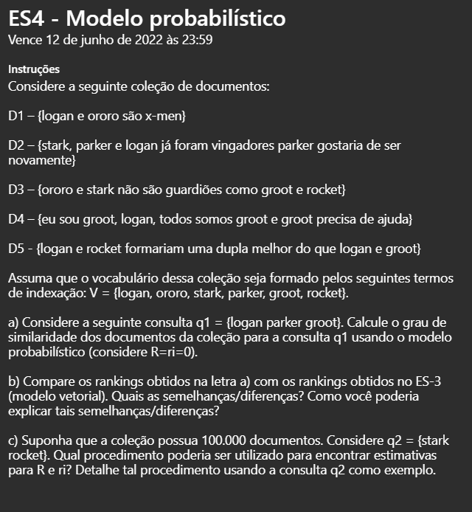

 | D1 | D2 | D3 | D4 | D5
logan | 1 | 1 | 0 | 1 | 2
ororo | 1 | 0 | 1 | 0 | 0
stark | 0 | 1 | 1 | 0 | 0
parker | 0 | 2 | 0 | 0 | 0
groot | 0 | 0 | 1 | 3 | 1
rocket | 0 | 0 | 1 | 0 | 1

a) | q1 = logan parker groot
 | Computação Score |  |  | Score
 | logan | parker | groot
D1 | 0.28950661719 | 0 | 0 | 0.28950661719
D2 | 0.28950661719 | 1.8744691179 | 0 | 2.1639757351
D3 | 0 | 0 | 0.65207669658 | 0.65207669658
D4 | 0.28950661719 | 0 | 0.65207669658 | 0.94158331377
D5 | 0.28950661719 | 0 | 0.65207669658 | 0.94158331377

b)
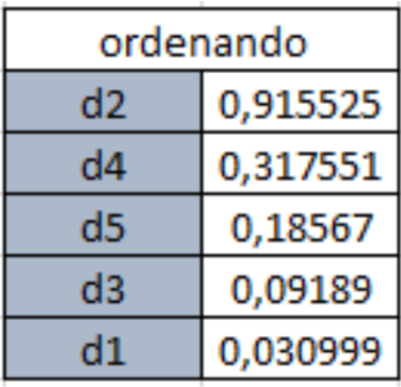
 |  |  | ordenando(prob)
 |  |  | D2 | 2.1639757351
 |  |  | D4 | 0.94158331377
 |  |  | D5 | 0.94158331377
 |  |  | D3 | 0.65207669658
 |  |  | D1 | 0.28950661719

Os dois rankings possuem semelhança na ordenação dos documentos devido ao fato de não ser atribuido relevância para esta parte do probabilistico. São diferentes nos valores obtidos e no caso, entre d4 e d5, houve um empate, porem no vetorial esse espate não existe.

c) | q2 | stark rocket

Inicialmente seria necessario fazer uma busca inicial definindo R = ri = 0, depois selecionar o top 5000® e definir os relevantes (ri) para a consulta(stark rocket).Depois disso aplicar os dados mensurados com base nessa metodologia e remover os documentos antes analisados e, assim, refazer a consulta.

